Chi tiết địa chất
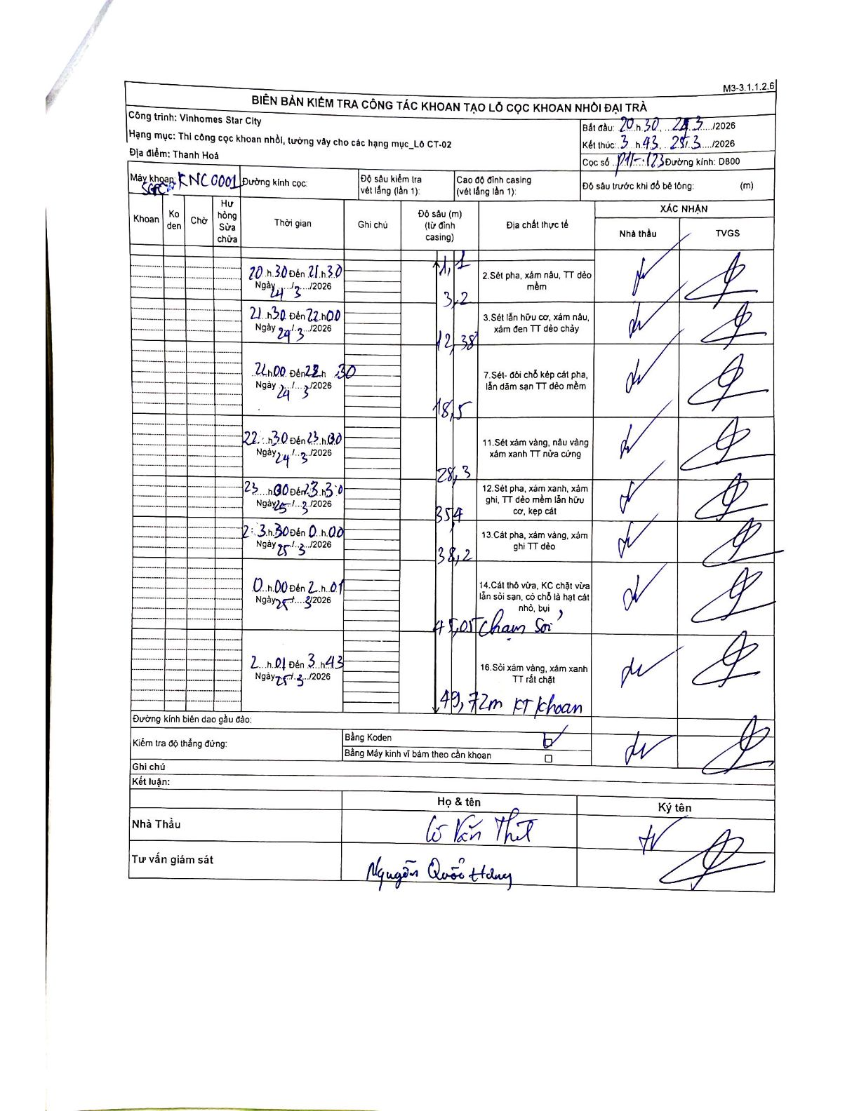
Dự án | Star City Thanh Hóa
Hạng mục | Thi công cọc khoan nhồi, tường vây cho các hạng mục_Lô CT-02
Tên bộ phận | P11-123
Số hiệu cọc | P11-123
Tên Máy khoan | SGC-KCN0001
Đường kính | D800
Bắt đầu thi công | 20:30 24/03/2026
Kết thúc thi công | 03:43 25/03/2026

Địa chất TT | Đường kính | Mô tả lớp thiết kế | Từ (h) | Đến (h) | Cao độ từ | Cao độ đến | T.Gian (h) | Dài (m) | V (m/h) | Ghi chú
1 | D800 | Sét pha, xám nâu, TT dẻo mềm | 20:30 24/03/2026 | 21:30 24/03/2026 | -1.12 | -3.2 | 1 | 2.08 | 2.08
2 | D800 | Sét lẫn hữu cơ, xám nâu, xám đen TT dẻo chảy | 21:30 24/03/2026 | 22:00 24/03/2026 | -3.2 | -12.38 | 0.5 | 9.18 | 18.36
3 | D800 | Sét- đôi chỗ kẹp cát pha, lẫn dăm sạn TT dẻo mềm | 22:00 24/03/2026 | 22:30 24/03/2026 | -12.38 | -18.5 | 0.5 | 6.12 | 12.24
4 | D800 | Sét xám vàng, nâu vàng, xám xanh TT nửa cứng | 22:30 24/03/2026 | 23:00 24/03/2026 | -18.5 | -28.3 | 0.5 | 9.8 | 19.6
5 | D800 | Sét pha, xám xanh, xám ghi, TT dẻo mềm lẫn hữu cơ, kẹp cát | 23:00 25/03/2026 | 23:30 25/03/2026 | -28.3 | -35.4 | 0.5 | 7.1 | 14.2
6 | D800 | Cát pha, xám vàng, xám ghi TT dẻo | 23:30 25/03/2026 | 00:00 25/03/2026 | -35.4 | -38.2 | 0.5 | 2.8 | 5.6
7 | D800 | Cát thô vừa, KC chặt vừa lẫn sỏi sạn, có chỗ là hạt cát nhỏ, bụi | 00:00 25/03/2026 | 02:01 25/03/2026 | -38.2 | -45.05 | 2.02 | 6.85 | 3.4 | Chạm Sỏi
8 | D800 | Sỏi xám vàng, xám xanh TT rất chặt | 02:01 25/03/2026 | 03:43 25/03/2026 | -45.05 | -49.72 | 1.7 | 4.67 | 2.75 | Kết thúc khoan (FT khoan)

ẢNH BIÊN BẢN GỐC

